SBI Transactions
STT | Test Suite Description | Step | Expect | Error | Status | Bugs
1 | Kiểm tra sự tồn tại của trang | - Từ menu phải click EIB Analytics - Từ khung bên phải click SBI Responsetime | 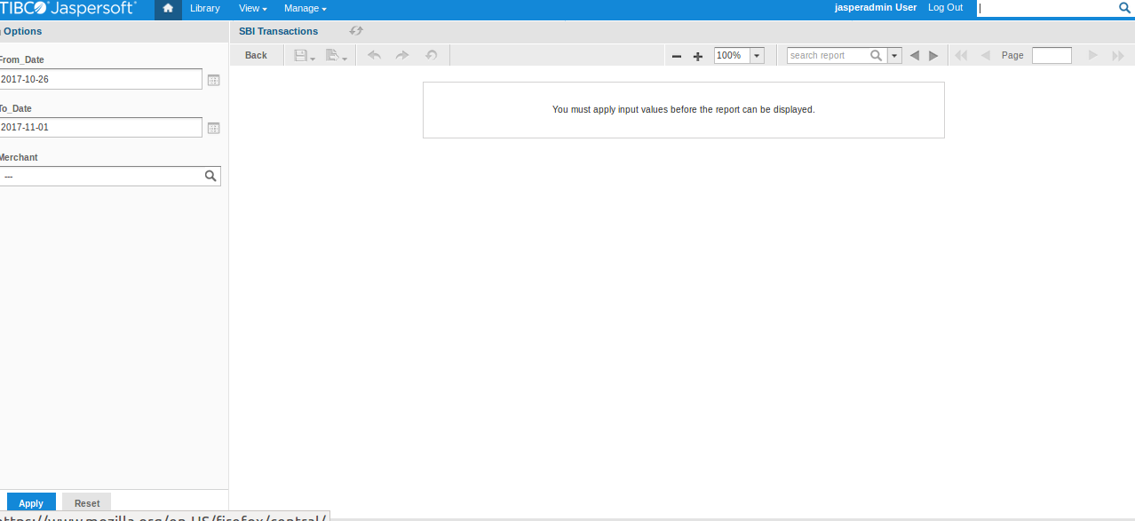 |  | passed
 | Kiểm tra giao diện khi có kết quả trả về | 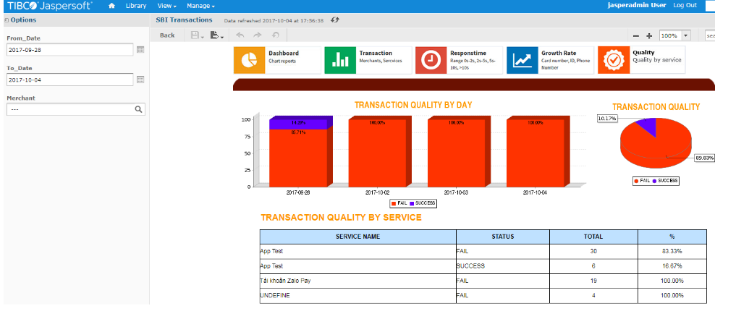 1. Chọn ngày search “2017-10-10” - “2017-10-31” 2. Click [Apply]
Tìm kiếm theo ngày/tháng/năm
4 | Kiểm tra nhập ngày không hợp lệ trong From Date | 1. Nhập 1 ngày không hợp lệ vào trường From Date: ABC 2. Click [Apply] | Thông báo lỗi màu đỏ: Specify a valid value for type Date |  | passed
5 | Kiểm tra nhập ngày không hợp lệ trong To Date | 1. Nhập 1 ngày không hợp lệ vào trường From Date: ABC 2. Click [Apply] | Thông báo lỗi màu đỏ: Specify a valid value for type Date |  | passed
6 | Kiểm tra việc chấp nhận giá trị hợp lệ From Date | 1. Nhập 1 ngày hợp lệ theo định dạng: YYYY-MM-DD. Ví dụ: 2017-10-10 2. Click [Apply] | Không có thông báo lỗi và màn hình hiện thị data bên phía phải |  | passed
7 | Kiểm tra việc chấp nhận giá trị hợp lệ To Date | 1. Nhập 1 ngày hợp lệ theo định dạng: YYYY-MM-DD. Ví dụ: 2017-10-10 2. Click [Apply] | Không có thông báo lỗi và màn hình hiện thị data bên phía phải |  | passed
13 | Kiểm tra việc chấp nhận ngày bắt đầu (From Date) có giá trị giống ngày kết thúc (To Date) | 1. Chọn From Date và To Date là “2017-10-09” 2. Click [Apply] | Hiện biểu đồ cột và bảng tổng kết theo thời gian search |  | passed
14 | Kiểm tra việc chấp nhận ngày bắt đầu (From Date) có giá trị nhỏ hơn ngày kết thúc (To Date) | 1. Chọn From Date là 2017-10-09 2. Chọn To Date là 2017-10-10 3. Click [Apply] | Hiện biểu đồ cột và bảng tổng kết theo thời gian search |  | passed
Kiểm tra giá trị các cột tại bảng hiện đúng theo service name
15 | Kiểm tra “SERVICE NAME”: Rút tiền | 1. Chọn From Date và To Date là ngày/tháng/năm hiện tại 2. Click [Apply] 3. Quan sát dữ liệu. 4. Dùng app ZaloPay hoàn thành việc rút tiền “100.000” về ngân hàng Eximbank 5. Quay lại web app 6. Click [Apply] 7. Kiểm tra bảng có dòng Service name là “ Rút tiền” và so sánh dữ liệu quan sát trước đó | - SERVICENAME là “ Rút tiền” hiện tương ứng với các thông tin sau: 1. STATUS: hiện tương ứng với trạng thái vừa giao dịch< FAIL/SUCCESS/PENDING > 2. TOTAL TRANS: tăng thêm 1 3. TOTAL AMOUNT: tăng 100.000 4. PERCENT(%): tăng tương ứng |  | passed
16 | Kiểm tra “SERVICE NAME”: Lì xì | 1. Chọn From Date và To Date là ngày/tháng/năm hiện tại 2. Click [Apply] 3. Quan sát dữ liệu. 4. Dùng app ZaloPay hoàn thành giao dịch Lì xì “100.000” cho user bất kỳ >dùng nguồn tiền Eximbank 5. Quay lại web app 6. Click [Apply] 1. Kiểm tra bảng có dòng Service name là “ Lì xì ” và so sánh dữ liệu quan sát trước đó | - SERVICENAME là “Lì xì” hiện tương ứng với các thông tin sau: 1. STATUS: hiện tương ứng với trạng thái vừa giao dịch< FAIL/SUCCESS/PENDING > 2. TOTAL TRANS: tăng thêm 1 3. TOTAL AMOUNT: tăng 100.000 4. PERCENT(%): tăng tương ứng |  | passed
17 | Kiểm tra “SERVICE NAME”: Nạp Điện Thoại | 1. Chọn From Date và To Date là ngày/tháng/năm hiện tại 2. Click [Apply] 3. Quan sát dữ liệu. 4. Dùng app ZaloPay hoàn thành giao dịch “Nạp Điện Thoại “ “100.000”> dùng nguồn tiền Eximbank 5. Quay lại web app 6. Click [Apply] - Kiểm tra bảng có dòng Service name là“Nạp Điện Thoại” và so sánh dữ liệu quan sát trước đó | - SERVICENAME là “Nạp Điện Thoại ” hiện tương ứng với các thông tin sau: 1. STATUS: hiện tương ứng với trạng thái vừa giao dịch< FAIL/SUCCESS/PENDING > 2. TOTAL TRANS: tăng thêm 1 3. TOTAL AMOUNT: tăng 100.000 4. PERCENT(%): tăng tương ứng |  | passed
18 | Kiểm tra “SERVICE NAME”: Thẻ Điện Thoại | 1. Chọn From Date và To Date là là ngày/tháng/năm hiện tại 2. Click [Apply] 3. Quan sát dữ liệu. 4. Dùng app ZaloPay hoàn thành giao dịch mua “Thẻ Điện Thoại“100.000> dùng nguồn tiền Eximbank 5. Quay lại web app 6. Click [Apply] 7. Kiểm tra bảng có dòng Service name là “Thẻ Điện Thoại” và so sánh dữ liệu quan sát trước đó | - SERVICENAME là “Thẻ Điện Thoại ” hiện tương ứng với các thông tin sau: 1. STATUS: hiện tương ứng với trạng thái vừa giao dịch< FAIL/SUCCESS/PENDING > 2. TOTAL TRANS: tăng thêm 1 3. TOTAL AMOUNT: tăng 100.000 4. PERCENT(%): tăng tương ứng |  | passed
19 | Kiểm tra “SERVICE NAME”: Thẻ Game | 1. Chọn From Date và To Date là ngày/tháng/năm hiện tại 2. Click [Apply] 3. Quan sát dữ liệu. 4. Dùng app ZaloPay hoàn thành giao dịch mua “Thẻ Game“ 100.000> dùng nguồn tiền Eximbank 5. Quay lại web app 6. Click [Apply] 7. Kiểm tra bảng có dòng Service name là “Thẻ Game” và so sánh dữ liệu quan sát trước đó | - SERVICENAME là “Thẻ Game” hiện tương ứng với các thông tin sau: 1. STATUS: hiện tương ứng với trạng thái vừa giao dịch< FAIL/SUCCESS/PENDING > 2. TOTAL TRANS: tăng thêm 1 3. TOTAL AMOUNT: tăng 100.000 4. PERCENT(%): tăng tương ứng | Case này môi trường sandbox chưa hỗ trợ
20 | Kiểm tra tên “SERVICE NAME”> “Dịch vụ” | 1. Chọn From Date và To Date là “2017-10-31” 2. Click [Apply] 3. Quan sát dữ liệu. 4. Dùng app ZaloPay hoàn thành giao dịch “Dịch vụ“ “100.000” dùng nguồn tiền Eximbank 5. Quay lại web app 6. Click [Apply] - Kiểm tra bảng có dòng Service name là “Dịch vụ” và so sánh dữ liệu quan sát trước đó | - SERVICENAME là “Dịch vụ ” hiện tương ứng với các thông tin sau: 1. STATUS: hiện tương ứng với trạng thái vừa giao dịch< FAIL/SUCCESS/PENDING > 2. TOTAL TRANS: tăng thêm 1 3. TOTAL AMOUNT: tăng 100.000 4. PERCENT(%): tăng tương ứng |  | passed
21 | Kiểm tra “SERVICE NAME”: Tiền điện | 1. Chọn From Date và To Date là ngày/tháng/năm hiện tại 2. Click [Apply] 3. Quan sát dữ liệu. 4. Dùng app ZaloPay hoàn thành thanh toán “Tiền điện“dùng nguồn tiền Eximbank 5. Quay lại web app 6. Click [Apply] 7. Kiểm tra bảng có dòng Service name là “Tiền điện” và so sánh dữ liệu quan sát trước đó | - SERVICENAME là “Tiền điện” hiện tương ứng với các thông tin sau: 1. STATUS: hiện tương ứng với trạng thái vừa giao dịch< FAIL/SUCCESS/PENDING > 2. TOTAL TRANS: tăng thêm 1 3. TOTAL AMOUNT: tăng 100.000 4. PERCENT(%): tăng tương ứng |  | passed
22 | Kiểm tra “SERVICE NAME”: Tiền nước | 1. Chọn From Date và To Date là ngày/tháng/năm hiện tại 2. Click [Apply] 3. Quan sát dữ liệu. 4. Dùng app ZaloPay hoàn thành thanh toán “Tiền nước” “100.000” > dùng nguồn tiền Eximbank 5. Quay lại web app 6. Click [Apply] 7. Kiểm tra bảng có dòng Service name là “Tiền nước” và so sánh dữ liệu quan sát trước đó | - SERVICENAME là “Tiền nước” hiện tương ứng với các thông tin sau: 1. STATUS: hiện tương ứng với trạng thái vừa giao dịch< FAIL/SUCCESS/PENDING > 2. TOTAL TRANS: tăng thêm 1 3. TOTAL AMOUNT: tăng 100.000 4. PERCENT(%): tăng tương ứng |  | passed
23 | Kiểm tra “SERVICE NAME”: Internet | 1. Chọn From Date và To Date là ngày/tháng/năm hiện tại 2. Click [Apply] 3. Quan sát dữ liệu. 4. Dùng app ZaloPay hoàn thành thanh toán “Internet” 1.00.000 >dùng nguồn tiền Eximbank 5. Quay lại web app 6. Click [Apply] 7. Kiểm tra bảng có dòng Service name là “Internet” và so sánh dữ liệu quan sát trước đó | - SERVICENAME là “Internet” hiện tương ứng với các thông tin sau: 1. STATUS: hiện tương ứng với trạng thái vừa giao dịch< FAIL/SUCCESS/PENDING > 2. TOTAL TRANS: tăng thêm 1 3. TOTAL AMOUNT: tăng 100.000 4. PERCENT(%): tăng tương ứng |  | passed
24 | Kiểm tra “SERVICE NAME”: Esale-MN (ZALOCAES) | 1. Chọn From Date và To Date là ngày/tháng/năm hiện tại 2. Click [Apply] 3. Quan sát dữ liệu. 4. Vào https://esalev4.zing.vn/ 5. Hoàn thành việc nạp tiền “Esale-MN (ZALOCAES)” 1.00.000 >dùng nguồn tiền Eximbank 6. Quay lại web app 7. Click [Apply] 8. Kiểm tra bảng có dòng Service name là “Esale-MN (ZALOCAES)” và so sánh dữ liệu quan sát trước đó | - SERVICENAME là “Esale-MN (ZALOCAES)” hiện tương ứng với các thông tin sau: 1. STATUS: hiện tương ứng với trạng thái vừa giao dịch< FAIL/SUCCESS/PENDING > 2. TOTAL TRANS: tăng thêm 1 3. TOTAL AMOUNT: tăng 100.000 4. PERCENT(%): tăng tương ứng |  | passed
25 | Kiểm tra “SERVICE NAME”: Esale-MB (ZALOCAES) | 1. Chọn From Date và To Date là ngày/tháng/năm hiện tại 2. Click [Apply] 3. Quan sát dữ liệu. 4. Vào https://esalev4.zing.vn/ 5. Hoàn thành việc nạp tiền “Esale-MB (ZALOCAES)” 1.00.000 >dùng nguồn tiền Eximbank 6. Quay lại web app 7. Click [Apply] 8. Kiểm tra bảng có dòng Service name là “Esale-MB (ZALOCAES)” và so sánh dữ liệu quan sát trước đó | - SERVICENAME là “Esale-MB (ZALOCAES)” hiện tương ứng với các thông tin sau: 1. STATUS: hiện tương ứng với trạng thái vừa giao dịch< FAIL/SUCCESS/PENDING > 2. TOTAL TRANS: tăng thêm 1 3. TOTAL AMOUNT: tăng 100.000 4. PERCENT(%): tăng tương ứng |  | passed
Kiểm tra phân trang
27 | Kiểm tra button [>] | 1. Chọn ngày/tháng/năm có nhiều dữ liệu trả về bất kỳ 2. Click button [>] của phân trang | Đến trang kế tiếp |  | passed
28 | Kiểm tra button [<] | 1. Chọn ngày/tháng/năm có nhiều dữ liệu trả về bất kỳ 2. Click buton [>] 3. Click button [<] | Trở về trang trước đó |  | passed
29 | Kiểm tra button [>>] | 1. Chọn ngày/tháng/năm có nhiều dữ liệu trả về bất kỳ 2. Clickbutton [>>] | Đến trang cuối |  | passed
30 | Kiểm tra button [<<] | 1. Chọn ngày/tháng/năm có nhiều dữ liệu trả về bất kỳ 2. Click button [>>] 3. Click button [<<] | Trở về trang đầu |  | passed
Kiểm tra chức năng search theo “Merchant”
31 | Kiểm tra lọc theo merchant “VNG” | 1. Chọn From Date và To Date là “2017-10-31” 2. Tap chọn dropdown list merchant là “VNG” | Trả về dữ liệu tương ứng với merchant “VNG” |  | passed
32 | Kiểm tra lọc theo merchant “ZaloPay” | 1. Chọn From Date và To Date là “2017-10-31” 2. Tap chọn dropdown list merchant là “ZaloPay” | Trả về dữ liệu tương ứng với merchant “ZaloPay” |  | passed

SBI Reponsetime
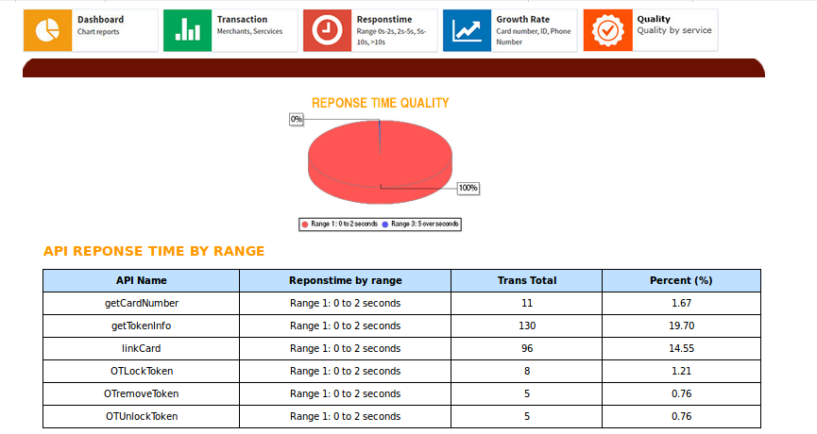
STT | Test Suite Description | Step | Expect | Note | Status
1 | Kiểm tra sự tồn tại của trang | 1. Từ menu phải click EIB Analytics 2. Từ khung bên phải click SBI Responsetime | 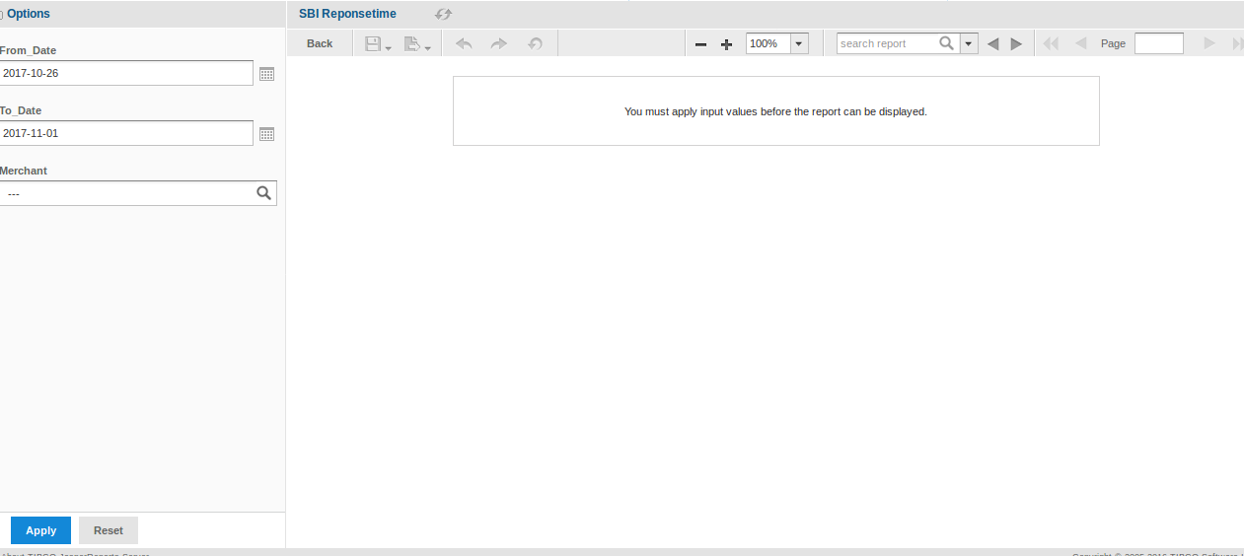
2 | Kiểm tra giao diện khi có kết quả trả về | 1. Chọn ngày search “2017-10-10” - “2017-10-31” 2. Click [Apply] | 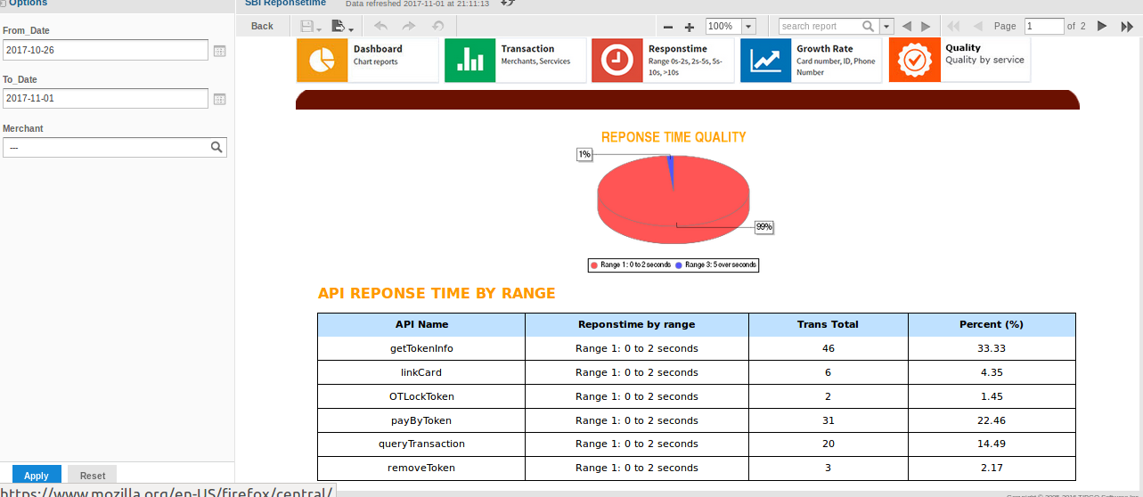
4 | Kiểm tra nhập ngày không hợp lệ trong From Date | 1. Nhập 1 ngày không hợp lệ vào trường From Date: ABC 2. Click [Apply] | Thông báo lỗi màu đỏ: Specify a valid value for type Date |  | passed
5 | Kiểm tra nhập ngày không hợp lệ trong To Date | 1. Nhập 1 ngày không hợp lệ vào trường From Date: ABC 2. Click [Apply] | Thông báo lỗi màu đỏ: Specify a valid value for type Date |  | passed
6 | Kiểm tra việc chấp nhận giá trị hợp lệ From Date | 1. Nhập 1 ngày hợp lệ theo định dạng: YYYY-MM-DD. Ví dụ: 2017-10-10 2. Click [Apply] | Không có thông báo lỗi và màn hình hiện thị data bên phía phải |  | passed
7 | Kiểm tra việc chấp nhận giá trị hợp lệ To Date | 1. Nhập 1 ngày hợp lệ theo định dạng: YYYY-MM-DD. Ví dụ: 2017-10-10 2. Click [Apply] | Không có thông báo lỗi và màn hình hiện thị data bên phía phải |  | passed
8 | Kiểm tra việc chấp nhận ngày bắt đầu (From Date) có giá trị giống ngày kết thúc (To Date) | 1. Chọn From Date và To Date là “2017-10-09” 2. Click [Apply] | Hiện biểu đồ hình tròn và bảng tổng theo thời gian search |  | passed
9 | Kiểm tra việc chấp nhận ngày bắt đầu (From Date) có giá trị nhỏ hơn ngày kết thúc (To Date) | 1. Chọn From Date là 2017-10-09 2. Chọn To Date là 2017-10-10 3. Click [Apply] | Hiện biểu đồ hình tròn và bảng tổng theo thời gian search |  | passed
Kiểm tra giá trị các cột tại bảng “API REPONSE TIME BY RANGE” với giao dịch SUCCESS
10 | Kiểm tra “API Name” : payByToken | 1. Chọn From Date và To Date là ngày/tháng/năm hiện tại 2. Click [Apply] 3. Quan sát dữ liệu. 4. Dùng app Zalopay tạo giao dịch payByToken: Topup 50k> nguồn ngân hàng eximbank 5. Quay lại web app 6. Click [Apply] 7. Kiểm tra API Name “payByToken” và so sánh dữ liệu quan sát trước đó | - API Name "payBytoken" hiện tương ứng các giá trị sau: 1. Reponstime by range: đúng với range đã giao dịch (case này truy vấn database) 2. Trans Total: tăng thêm 1 3. Percent (%): tăng tương ứng |  | passed
12 | Kiểm tra “API Name” : verifyOTP | 1. Chọn From Date và To Date là ngày/tháng/năm hiện tại 2. Click [Apply] 3. Quan sát dữ liệu. 4. Dùng app ZaloPay thanh toán giao dịch bất kỳ > nguồn ngân hàng Eximbank (có nhập OTP) 5. Quay lại web app 6. Click [Apply] 7. Kiểm tra API Name “verifyOTP” và so sánh dữ liệu quan sát trước đó | - API Name "verifyOTP" hiện tương ứng các giá trị sau: 1. Reponstime by range: đúng với range đã giao dịch (case này truy vấn database) 2. Trans Total: tăng thêm 1 3. Percent (%): tăng tương ứng |  | passed
13 | Kiểm tra “API Name” : linkCard | 1. Chọn From Date và To Date là “2017-10-31” 2. Click [Apply] 3. Quan sát dữ liệu. 4. Dùng app ZaloPay hoàn thành việc liên kết thẻ Eximbank 5. Quay lại web app 6. Click [Apply] 7. Kiểm tra API Name “linkCard” và so sánh dữ liệu quan sát trước đó | - API Name "linkCard" hiện tương ứng các giá trị sau: 1. Reponstime by range: đúng với range đã giao dịch (case này truy vấn database) 2. Trans Total: tăng thêm 1 3. Percent (%): tăng tương ứng |  | passed
14 | Kiểm tra “API Name” : transferFund | 1. Chọn From Date và To Date là ngày/tháng/năm hiện tại 2. Click [Apply] 3. Quan sát dữ liệu. 4. Dùng app ZaloPay hoàn thành việc rút tiền về > nguồn tiền Eximbank 5. Quay lại web app 6. Click [Apply] 7. Kiểm tra API Name “transferFund” và so sánh dữ liệu quan sát trước đó | - API Name "transferFund" hiện tương ứng các giá trị sau: 1. Reponstime by range: đúng với range đã giao dịch (case này truy vấn database) 2. Trans Total: tăng thêm 1 3. Percent (%): tăng tương ứng |  | passed
15 | Kiểm tra “API Name” : removeToken | 1. Chọn From Date và To Date là ngày/tháng/năm hiện tại 2. Click [Apply] 3. Quan sát dữ liệu. 4. Dùng app ZaloPay hoàn thành việc hủy liên kết ngân hàng Eximbank 5. Quay lại web app 6. Click [Apply] 7. Kiểm tra API Name “removeToken” và so sánh dữ liệu quan sát trước đó | - API Name "transferFund" hiện tương ứng các giá trị sau: 1. Reponstime by range: đúng với range đã giao dịch (case này truy vấn database) 2. Trans Total: tăng thêm 1 3. Percent (%): tăng tương ứng |  | passed
Kiểm tra giá trị với giao dịch FAIL/PENDING không hiện tại bảng “API REPONSE TIME BY RANGE”
16 | Kiểm tra “API Name” : payByToken | 1. Chọn From Date và To Date là ngày/tháng/năm hiện tại 2. Click [Apply] 3. Quan sát dữ liệu. 4. Dùng app Zalopay tạo giao dịch payByToken: Topup 50k> nguồn ngân hàng eximbank 5. Quay lại web app 6. Click [Apply] 7. Kiểm tra API Name “payByToken” và so sánh dữ liệu quan sát trước đó | Tất cả giá trị của API “payByToken” không có thay đổi |  | passed
18 | Kiểm tra “API Name” : verifyOTP | 1. Chọn From Date và To Date là ngày/tháng/năm hiện tại 2. Click [Apply] 3. Quan sát dữ liệu. 4. Dùng app ZaloPay thanh toán giao dịch bất kỳ > nguồn ngân hàng Eximbank (có nhập OTP) 5. Quay lại web app 6. Click [Apply] 7. Kiểm tra API Name “verifyOTP” và so sánh dữ liệu quan sát trước đó | Tất cả giá trị của API “payByToken” không có thay đổi |  | passed
19 | Kiểm tra “API Name” : linkCard | 1. Chọn From Date và To Date là “2017-10-31” 2. Click [Apply] 3. Quan sát dữ liệu. 4. Dùng app ZaloPay việc liên kết thẻ Eximbank 5. Quay lại web app 6. Click [Apply] 7. Kiểm tra API Name “linkCard” và so sánh dữ liệu quan sát trước đó | Tất cả giá trị của API “linkCard” không có thay đổi |  | passed
20 | Kiểm tra “API Name” : transferFund | 1. Chọn From Date và To Date là ngày/tháng/năm hiện tại 2. Click [Apply] 3. Quan sát dữ liệu. 4. Dùng app ZaloPay thực hiện việc rút tiền về > nguồn tiền Eximbank 5. Quay lại web app 6. Click [Apply] 7. Kiểm tra API Name “transferFund” và so sánh dữ liệu quan sát trước đó | Tất cả giá trị của API “transferFund” không có thay đổi |  | passed
21 | Kiểm tra “API Name” : removeToken | 1. Chọn From Date và To Date là ngày/tháng/năm hiện tại 2. Click [Apply] 3. Quan sát dữ liệu. 4. Dùng app ZaloPay thực hiện việc hủy liên kết ngân hàng Eximbank 5. Quay lại web app 6. Click [Apply] 7. Kiểm tra API Name “removeToken” và so sánh dữ liệu quan sát trước đó | Tất cả giá trị của API “removeToken” không có thay đổi |  | passed
Kiểm tra phân trang
22 | Kiểm tra button [>] | - Chọn ngày/tháng/năm có nhiều dữ liệu trả về bất kỳ - Click button [>] của phân trang | Đến trang kế tiếp |  | passed
23 | Kiểm tra button [<] | - Chọn ngày/tháng/năm có nhiều dữ liệu trả về bất kỳ - Click buton [>] - Click button [<] | Trở về trang trước đó |  | passed
24 | Kiểm tra button [>>] | - Chọn ngày/tháng/năm có nhiều dữ liệu trả về bất kỳ - Clickbutton [>>] | Đến trang cuối |  | passed
25 | Kiểm tra button [<<] | - Chọn ngày/tháng/năm có nhiều dữ liệu trả về bất kỳ - Click button [>>] - Click button [<<] | Trở về trang đầu |  | passed
Kiểm tra chức năng search theo “Merchant”
26 | Kiểm tra lọc theo merchant “VNG” | 1. Chọn From Date và To Date là “2017-10-31” 2. Tap chọn dropdown list merchant là “VNG” | Trả về dữ liệu tương ứng với merchant “VNG” |  | passed
27 | Kiểm tra lọc theo merchant “ZaloPay” | 1. Chọn From Date và To Date là “2017-10-31” 2. Tap chọn dropdown list merchant là “ZaloPay” | Trả về dữ liệu tương ứng với merchant “ZaloPay” |  | passed

